001632
No. | 001632
成立时间 | 2015-07-29 | 基金经理 | 2015-07-29 | 2017-04-16 | 刘冬 | 1年又262天 | 14.71%
历史 | 5年 |  | 2017-04-17 | 2018-02-11 | 张子法 | 300天 | 20.34%
基金公司 | 天弘 | top 1规模 | 2018-02-12 | 2019-10-14 | 张子法 陈瑶 | 1年又244天 | 32.11%
基金托管人 | 中信证券 |  | 2019-10-15 | 2019-10-28 | 张子法 陈瑶 沙川 | 13天 | -1.32%
 |  |  | 2019-10-29 | 2019-11-11 | 陈瑶 沙川 | 13天 | 0.81%
 |  |  | 2019-11-12 | 至今 | 沙川 | 1年又44天 | 83.71% | 这个人 | 2018-01-18 ~ 2019-08-24 | 1年又218天 | -17.27%
1.十年历史 | 太年轻 |  |  |  |  |  |  |  | 2018-01-18 ~ 2019-08-24 | 1年又218天 | -16.74%
2.跨国股票基金？ | ？ |  |  |  |  |  |  |  | 2019-10-15 ~ 至今 | 1年又72天 | 85.99%
3.十年年终获利最好 | 近5年 | 9/376 |  | 沪深 | 上证指数 |  |  |  | 2019-10-15 ~ 至今 | 1年又72天 | 43.14%
 |  | 2015 | -6.02% | -16.18% | -17.53% |  |  |  | 2019-10-15 ~ 至今 | 1年又72天 | 42.81%
 |  | 2016 | 10.46% | -14.56% | -16.56% |  |  |  | 2019-10-15 ~ 至今 | 1年又72天 | 85.55%
 |  | 2017 | 58.26% | 7.00% | -9.60% |  |  |  | 2019-12-20 ~ 至今 | 1年又6天 | 19.54%
 |  | 2018 | 20.18% | -22.46% | -33.32% |  |  |  | 2019-12-20 ~ 至今 | 1年又6天 | 19.29%
 |  | 2019 | 91.00% | 5.64% | -18.58%
 |  | 2020 | 257.55% | 28.41% | -9.73%

持仓比例 | 股票 | 债券 | 银行存款 | 净资产亿
2020-09-30 | 92.76% |  | 5.55% | 23.5
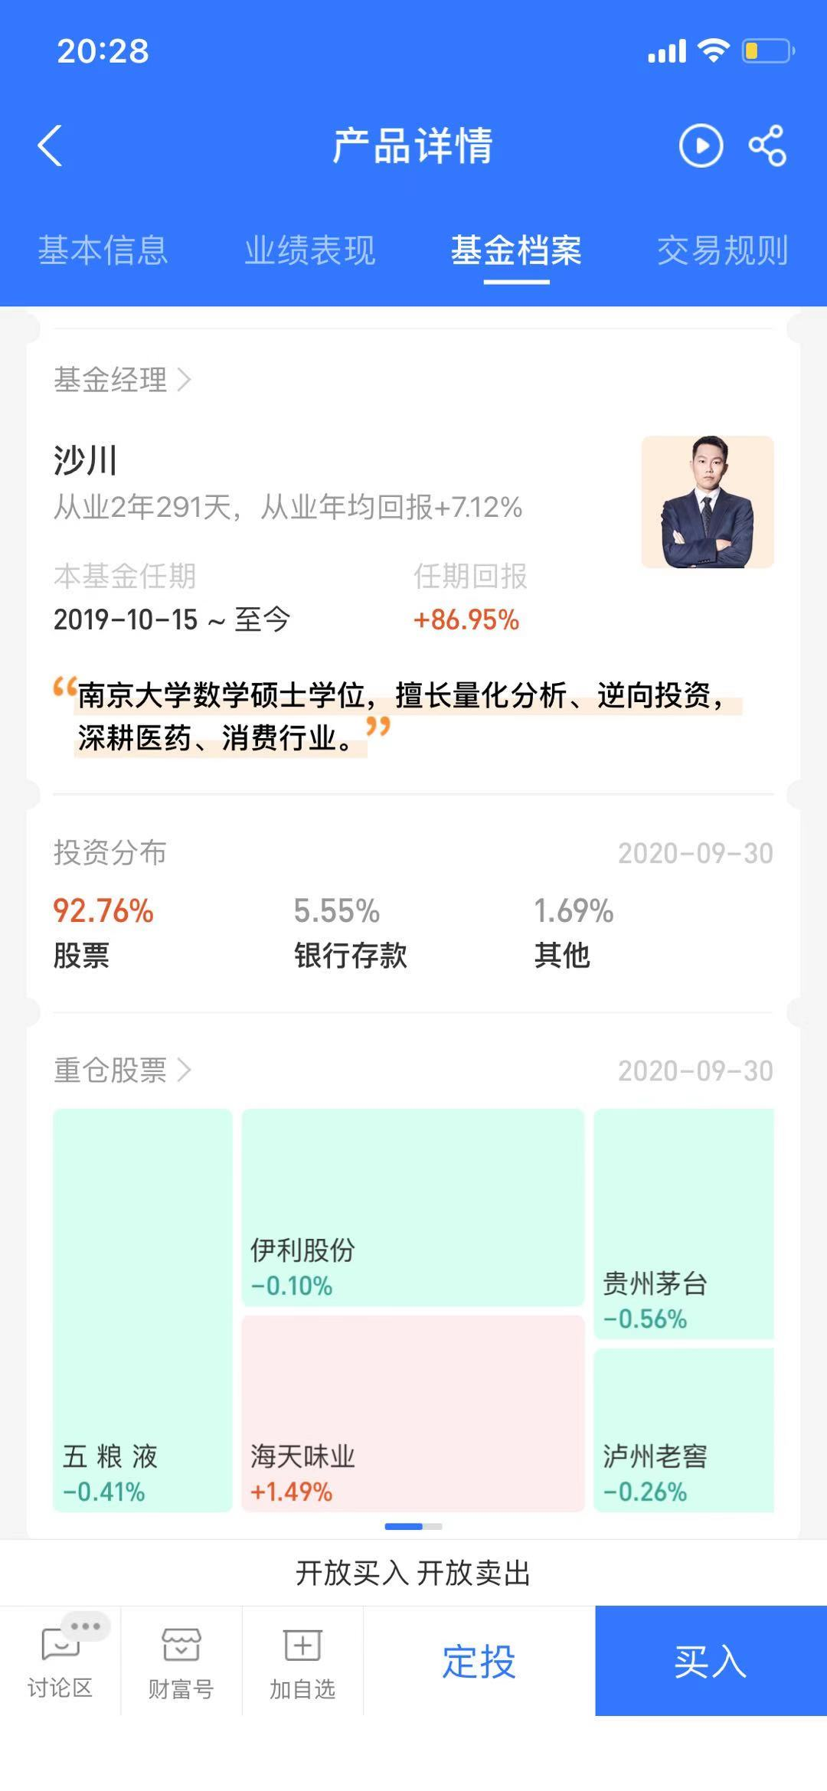
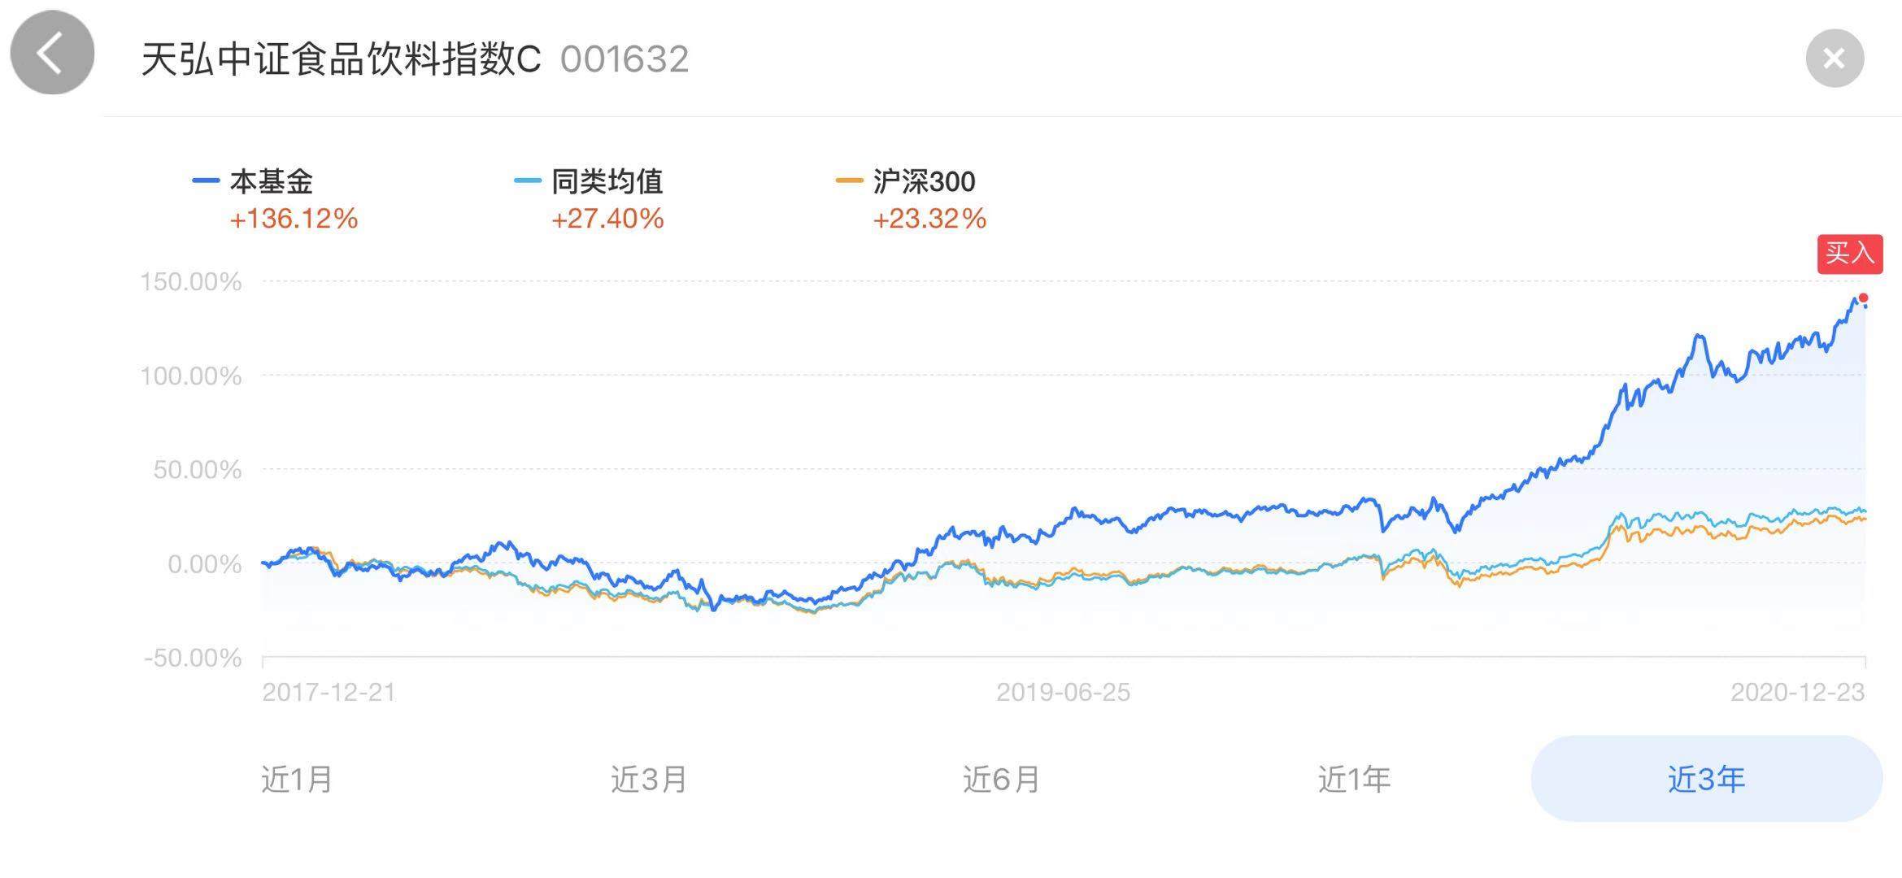

 |  |  |  |  | 白酒 | 五粮液 | 贵州茅台 | 泸州老窖
 |  |  |  |  | 牛奶 | 伊利
 |  |  |  |  | 调料 | 海天味业

2018 | 20 | 6 | 28
2019 | 7 | 14 | 15
2020 | 6 | 5 | 13

